修改需求类
幕 | ID | 内容 | 优先级 | 负责人
第一幕 | 1 | 爸爸抱女儿动画修改 | 低 | 李鑫

第二幕 | 1 | 上坡场景，图没有对齐 | 中 | 李鑫

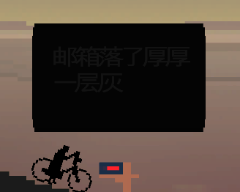
第四幕 | 1 | 一家人在进入家时，全部下车，控制主角，丈夫和孩子前后跟随。反之则上车。一家人在经过邮箱时，全部下车，控制主角，丈夫和孩子原地不动。反之则上车。 否则如果第三幕黑夜时在家，出来时还是少女体型，需要到下一场景才会变换成一家三口。 | 最高 | 尚文
 | 2 | 第四幕黑夜切换至第五幕时，是瞬间亮的，没有渐变 | 低 | 尚文

第五幕 | 1 | 第五幕中，点击邮箱现在是一个黑底黑字的框。 | 低 | 尚文
 | 2 | 第五个场景老奶奶远去后，慢慢黑屏时，还会突然全亮一下（时间很短），然后才切到下一幕。 | 最低 | 尚文
 | 3 | 最后一个场景木船中，船桨图层在黑幕遮罩上面，应该在下面，否则黑屏的时候有船桨阴影 | 高 | 李鑫
 | 4 | 老奶奶走路动画替换，素材已好 | 中 | 李鑫

全部 | 1 | 对话气泡应该适应字的大小，字再调小一些。 气泡的尖角没有加上。 气泡应该在人物头顶。 | 高 | 尚文 | 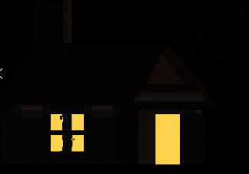
 | 2 | 黑夜的时候，进入门之后门还开着 | 低 | 尚文
 | 3 | 邮箱点开之后，设置3秒之后自动关闭对话框 | 中 | 李鑫
 | 4 | 最后THE END，字变小，约现在一半大小即可 | 中 | 李鑫
 | 5 | 场景切换到上坡后，主角会有一种落下的感觉 | 低 | 尚文

第四幕 | 1 | 一家人在进入家时，全部下车，控制主角，丈夫和孩子前后跟随。反之则上车。一家人在经过邮箱时，全部下车，控制主角，丈夫和孩子原地不动。反之则上车。 否则如果第三幕黑夜时在家，出来时还是少女体型，需要到下一场景才会变换成一家三口。 | 最高 | 尚文

第五幕 | 2 | 从家进入林荫道，在林荫道无法向右移动，只能向左移动 | 最高 | 尚文
 | 3 | 进入第五幕后，一家三口会先维持几秒，再变成老奶奶形象 | 中
 | 4 | 返老还童阶段中会出现小女孩骑自行车的形象 | 高

全部 | 5 | 对话气泡应该适应字的大小，字再调小一些。 气泡的尖角没有加上。 气泡应该在人物头顶。 | 中 | 尚文

